ログイン画面
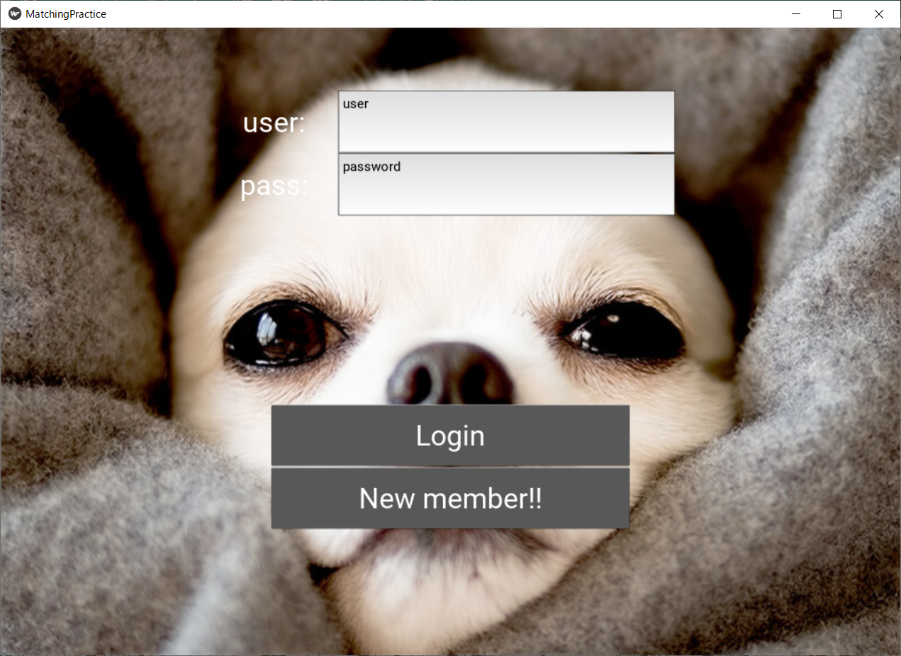
ユーザー：
PASSWORD：

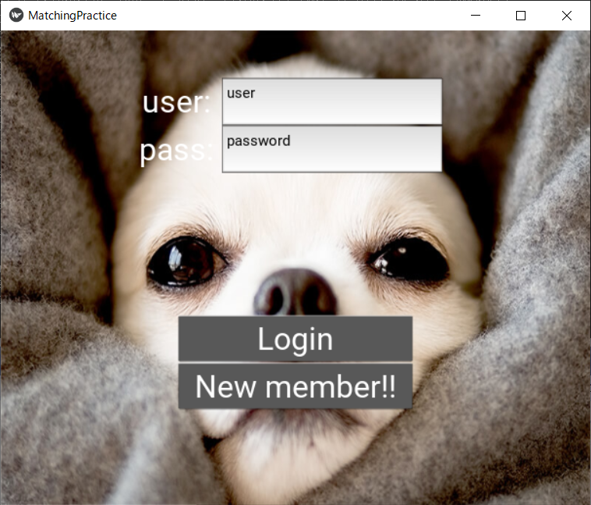

ログイン

新規会員登録

テキストボックスやボタンの位置を
割合で指定してるので、レスポンシブな画面を再現！！

新規会員登録画面
 | アプリ画面 | メール画面 |  | アプリ画面

新規会員登録するうえで必要な情報を入力していく欄
例：名前、住所、電話番号、メールアドレスなど

登録完了

登録完了URL
アプリホームページへ

 |  |  | URLクリック

送信

ID | 1 |  |  | ID | 1
名前 | 田代 |  |  | 名前 | 田代
フラグ | 0'無効' |  |  | フラグ | 1'有効'

ホーム画面
応募者側画面

マイプロフィール
おすすめ求人一覧

 | マイプロフィールボタン押下
検索入力欄
🔍
 |  | プロフィール画面へ

チャット一覧

会社A
 | 検索入力し🔍ボタン押下
 | おすすめ求人一覧ボタン押下
会社B
 |  | 求人一覧画面へ
会社C
会社D

 | チャットボタン（会社A）押下

 |  | チャット画面へ

企業側画面

企業情報
求人登録
 | 企業情報ボタン押下
登録求人一覧
 |  | 企業情報画面へ
求人１

求人２

求人３
 | 求人登録ボタン押下

求人４
 |  | 求人登録画面へ

 | 登録求人ボタン押下

求人削除
 |  | 登録求人詳細画面へ

※既に応募済みの求人に関しては、チェックボックスを非活性にする。

プロフィール画面
ホーム画面へ
プロフィール情報表示
・名前：
・年齢：
・スキル：
・希望職種：
・経歴：
...etc
マイプロフィール編集

プロフィール情報表示

マイプロフィール編集ボタン押下

更新

戻る

求人一覧画面
マイプロフィール
おすすめ求人一覧

検索入力欄
🔍

求人一覧
※検索入力欄で絞り込んだ求人

求人１
短い説明

求人詳細を見るボタンを押下
求人詳細を見る
♡気になる
 | 求人詳細画面へ
求人２
短い説明

気になるボタン押下時は画面遷しない
求人詳細を見る
♡気になる

求人詳細画面
マイプロフィール
おすすめ求人一覧

応募する
♡気になる

求人１
詳細

応募完了

ホーム画面へ

応募するボタン押下

気になるボタン押下時は画面遷しない

チャット画面
➤

企業情報画面
ホーム画面へ
企業情報表示
企業情報編集

企業情報表示

企業情報編集ボタン押下

更新

戻る

求人登録画面
求人情報入力欄

登録

戻る

登録求人詳細画面
求人１
詳細
編集画面
戻る
応募者一覧
応募者一覧ボタン押下
求人１
詳細
 | 応募一覧画面へ

編集
編集ボタン押下

企業情報

企業情報ボタン押下

企業情報
 | 企業情報画面へ

更新

応募一覧画面
応募者詳細情報

戻る
ホーム画面へ

応募者一覧

応募者A
応募者B

応募者C

応募者D

チャットへ進む
お断り

